2021_09_data
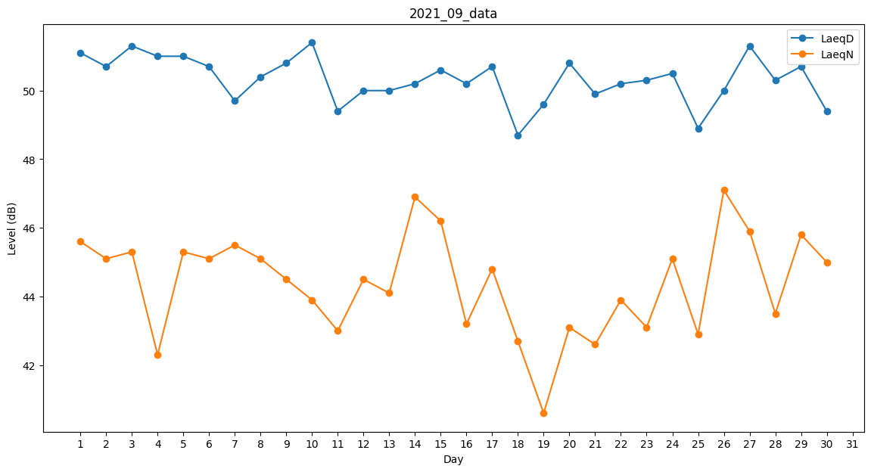
Day | LaeqD | LaeqN
1 | 51.1 | 45.6
2 | 50.7 | 45.1
3 | 51.3 | 45.3
4 | 51 | 42.3
5 | 51 | 45.3
6 | 50.7 | 45.1
7 | 49.7 | 45.5
8 | 50.4 | 45.1
9 | 50.8 | 44.5
10 | 51.4 | 43.9
11 | 49.4 | 43
12 | 50 | 44.5
13 | 50 | 44.1
14 | 50.2 | 46.9
15 | 50.6 | 46.2
16 | 50.2 | 43.2
17 | 50.7 | 44.8
18 | 48.7 | 42.7
19 | 49.6 | 40.6
20 | 50.8 | 43.1
21 | 49.9 | 42.6
22 | 50.2 | 43.9
23 | 50.3 | 43.1
24 | 50.5 | 45.1
25 | 48.9 | 42.9
26 | 50 | 47.1
27 | 51.3 | 45.9
28 | 50.3 | 43.5
29 | 50.7 | 45.8
30 | 49.4 | 45

